T.CONTENT
 | 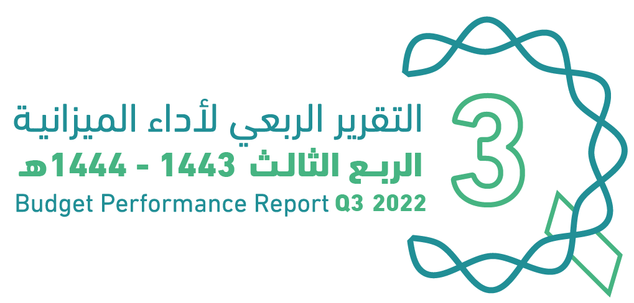
العنوان | Subject
مقدمة | Introduction
الميزانيـــــة العامـــــة للدولــــــة للسنة المالية 1444/1443هـ (2022م) | The Government Budget For FY 2022
الملخص التنفيذي لأداء الميزانيـــــة العامـــــة للدولــــــة حتى الربع الثالث من السنة المالية 1444/1443هـ (2022م) | Summary of Until Q3 Performance
الإيرادات | Revenues
المصروفات | Expenditures
التمويل | Financing
رصيد الاحتياطي العام للدولة والحساب الجاري حتى نهاية الربع الثالث من السنة المالية 1443/ 1444هـ (2022م) | Government Reserve and Current Account Until Q3 of FY 2022
الدين العام | Public Debt
ملحق تعريف البنود | Appendix on the Definition

GOV.BUD
 |  |  | 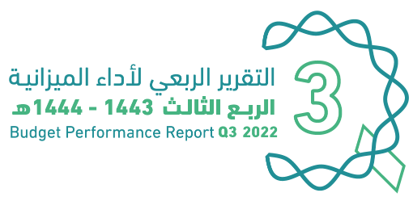
الميزانية العامة للدولة |  |  |  | The Government Budget for FY 2022
للسنة المالية 1444/1443هـ (2022م)
(مليون ريال) |  |  |  | (SAR Million)
البيان | FY 2021 Budget | FY 2021 Actual | FY 2022 Budget | Items
 | ميزانية السنة المالية 1443/1442هـ (2021م) | النتائج الفعلية لميزانية السنة المالية 1443/1442هـ (2021م) | ميزانية السنة المالية 1444/1443هـ (2022م)
إجمالي الإيرادات | 849,064 | 965,486 | 1,045,090 | Total Revenues
إجمالي المصروفات | 990,000 | 1,038,933 | 955,000 | Total Expenditures
(الفائض/ (العجز | (140,936) | (73,447) | 90,090 | Surplus/(Deficit)

Summary
الملخص التنفيذي |  | Summary of Q3 Performance
النتائج الفعلية لأداء الميزانية للربع الثالث من السنة المالية 1443/ 1444هـ (2022م) |  | Actual performance in Q3 of FY 2022
(مليون ريال) |  | (SAR Million)
Revenues
Expenditures
Surplus/(Deficit)

 | 301869
 | 287726
 | 14143

الإيرادات
المصروفات
الفائض/ (العجز)

 |  | Summary of Q3 Performance
النتائج الفعلية لأداء الميزانية حتى الربع الثالث من السنة المالية 1444/1443هـ (2022م) |  | Actual performance Until Q3 of FY 2022
(مليون ريال) |  | (SAR Million)
Revenues
Expenditures
Surplus/(Deficit)
 | #REF!
الإيرادات | 950192
النفقات | 800651
الفائض/ (العجز) | 149541

الإيرادات
المصروفات
الفائض/ (العجز)

أداء الميزانية العامة للدولة للربع الثالث من السنة المالية الحالية 1443/ 1444هـ (2022م) | Quarterly Budget Performance Report of FY 2022 Q3 (1443/1444 H)

